表紙
三菱电机自动化(中国)有限公司

智能作业指示系统 SAK系统
画面设计

 | 第 1.0版 作成日 2019年 05月 22日

三菱电机机电（上海）有限公司

作业员登录
智能作业指示系统 SAK系统 |  |  | 大分类 |  | 中分类 |  | 小分类
 |  |  | 设计 |  | 详细设计 |  | SAK_MClient_登录 画面设计
 |  |  | 资料No. | 作成日 |  | 更新日 | Version | 页
 |  |  |  |  |  | - | 0.1

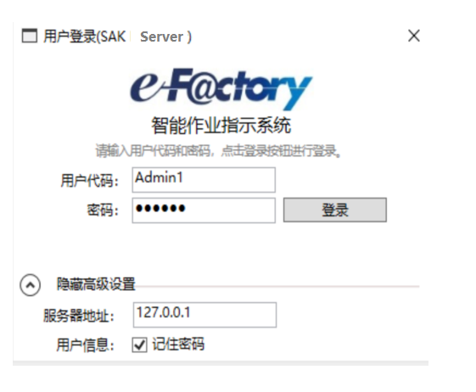
 | 画面示意图

 | 说明
 |  | 1.界面中有两种登录方式可供选择(例如：IC卡无密码登录与用户名密码登录两种)
 |  | 2.SAK Server：本地服务器
 |  | 3.SAK Manager：远程服务器
 | 处理详细

 |  | 1.用户名密码登录处理：点击登录按钮时，对输入的文本框做检查约束,检查与服务器连接是否成功，不成功，不给登录
 |  | 2.ok：进行用户匹配和md5进行加密处理，跳往管理界面，根据用户等级展示不同信息
 |  | 3.no：给出提示，不给登录
 |  | 4.复选框勾选记住密码,下次登录密码自动赋上密码文本框
 |  | 5.服务器地址，用户代码，密码为必填项
 |  | 6.以登录的用户名不允许重复登录
 |  | 7.使用IC卡登录时：把IC卡信息读取到用户代码框与密码框中，根据回车符模拟登录按钮进行登录
 |  | 8.对话框先弹出用户名，与后台做校验，如果是无密码登陆的，直接跳转到运行画面，如果需要密码登陆的，显示密码输入框
 |  | 9.server每次初始运行前需要从manager拉去权限，工作台设定

运行
智能作业指示系统 SAK系统 |  |  |  |  | 大分类 |  | 中分类 |  | 小分类
 |  |  |  |  | 设计 |  | 详细设计 |  | SAK_MClient_区域信息一览 画面设计
 |  |  |  |  | 资料No. | 作成日 |  | 更新日 | Version | 页
 |  |  |  |  |  |  |  | - | 0.1

 | 画面示意图
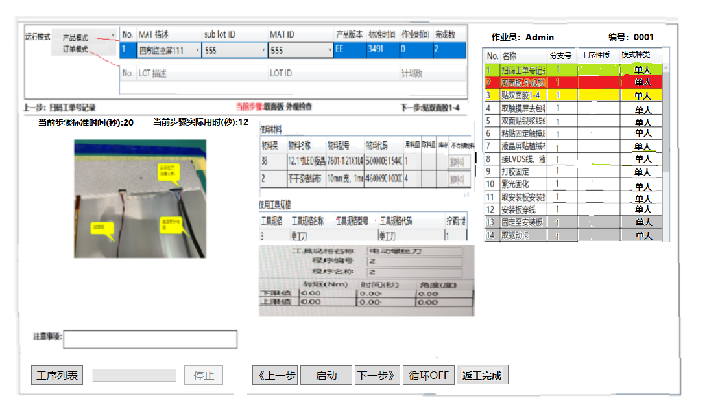

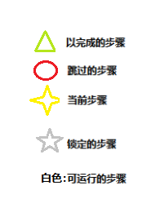

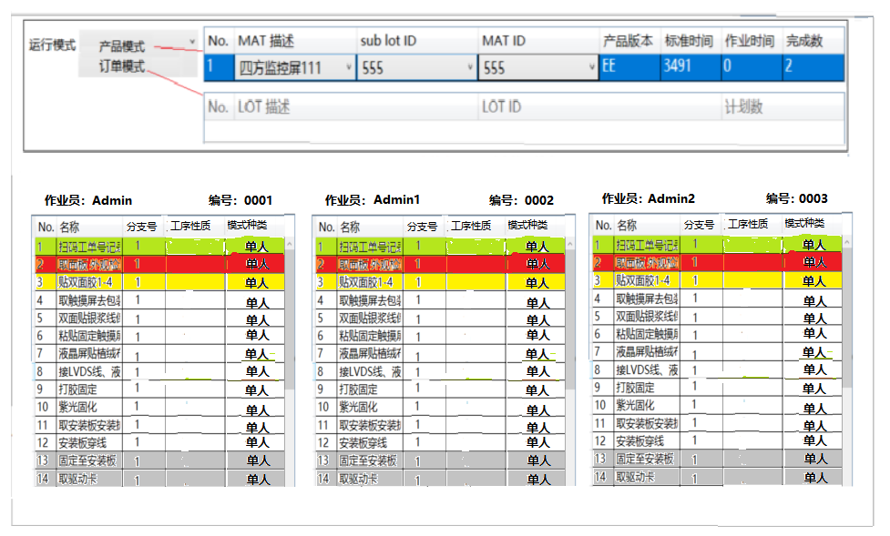

 | 详细处理
 | 1： | a）画面左边菜单区域默认不表示，点击左上（UI设计规划）菜单显示按钮，显示菜单区域。该区域自动隐藏。
 |  | b）画面上部生产模式区域：在停止状态时，自动显示。一旦选择完模式、产品等信息，点击【启动】按钮，进入运行状态时，自动隐藏
 |  | c）画面右侧生产步骤区域，不要自动隐藏，但是可点击【《】、【》】（UI设计）按钮进行隐藏或显示
 | 2：根据选中的运行模式展示对应的表格信息与表格布局，进行作业
 | 3：以做好的步骤背景颜色为绿色，当前正在做的步骤为黄色，跳过的步骤为红色，可运行的步骤为白色，禁止运行的步骤为灰色
 | 4：操作步骤中是多人操作时，把界面上下当前步骤，图片，物料信息，工具规格信息，注意事项全部替换成每个作业员操作的工序列表信息
 |  | 多人操作完成时，界面更改为单人操作的界面风格
 | 5：进度条根据展示以操作完的进度
 | 6：表格中所有的列头信息需从配置文件中取得展示
 | 7：图片展示区可用手指点中边框进行缩放：可左右拉动或上下拉动改变展示区大小，不允许同时上下左右一起扩。
 |  | 图片非全屏展示时，双击图片时，全屏展示图片，进行到下一步操作时切换图片，
 |  | 图片全屏展示状态下，双击时图片收缩显示程序界面
 | 8：物料表格中：用料量 = 标准取料数量；库存量 = 物料盒中实际数量； 取料量 = 操作取料的数量。
 |  | 动作处理：每按一下物料灯时，界面上的取料量加一，物料盒库存量减一。如设定选中为扫码取料的话，做相同的处理。
 |  | 点击【重新补料】按钮时，说明取得的为废料，物料盒的库存减一
 | 9：选中MAT描述展示该作业步骤，点击启动按钮，进行用户名密码登录，在检索当前产品是否有未完成的作业，有给出选择，
 |  | 重新作业或者继续未完成作业，进行智能化作业，根据作业台的按钮进行下一步，上下当前步骤跟着变化，操作完成的步骤更改背景颜色
 | 10：点击停止按钮时，暂停当前作业，不记操作时间，业务处理把计时器暂停掉
 | 11：当点击启动，或继续时需要再次弹出用户登录画面，作用是计入哪个作业员进行下面的作业
 | 12：在作业时需跳过步骤，点击工序信息中的需要跳过的步骤就可进行跳过，但需要管理员权限，否则不给跳过，跳过的步骤背景颜色为红色
 | 13：在停止状态下，点击【下一步】、【上一步】按钮，可展示作业步骤相关内容
 |  | 在运行状态下，点击【下一步】、【上一步】按钮，相当于跳步操作，需要用户权限确认。
 | 14：根据当前步骤展示此步骤所需要的物料信息及，使用工具规格，但进行取料时，根据开启该物料的物料灯，根据物料数量提示操作员点击几次，
 |  | 点击完成之后会自动关闭
 | 15：循环OFF按钮打开后，当当前产品作业完成之后自动进入第一步开始作业，没有打开时，需重新选择MAT描述进行作业
 | 16：程序业务需统计作业员的操作时间，NG的错误记录

 | 17：当前步骤到最后一行时，滚动条在最后第五条的位置，能看到第一条
 | 18：界面上除了工序列表表格，其余表格有滚动条，并当只有最后一条时，滚动条在最后第二条位置
 | 19：当作业步骤是拍照时，触发拍照按钮，相机拍照结果弹出，如果ok延时几秒关闭，延时时间在相机设定界面添加
 |  | 拍照结果框中有是否需要显示拍摄照片的复选框，如果勾选了把拍的图片填出来展示,确认没问题按确认按钮进行留档
 | 20：运行画面的布局方式可以使用配置文件或者其它对其进行外部更新布局
 | 21：界面中所有的表格中列头，长按单独列头时弹出一个窗口，窗口中有隐藏按钮与全部显示按钮，但点击隐藏按钮时只对该列进行隐藏，
 |  | 点击全部显示时，全部显示，设置成这种状态可自动存储，便于下次开始使用。
 | 22：开工画面内容暂时只定了工序号，其它留着，报工画面是吧原来的物料和工具那块换成检验物料表和MES图号检验
 | 23：产品完成条件:检查所有工序是否都是完成状态（绿色）
 |  |  |  | 如果所有工序都是完成状态（绿色），可以完成。
 |  |  |  | 如有工序是未完成状态（非绿色），弹出警告画面询问是否要强制完成，如果要强制，需要输入权限，
 |  |  |  | 如果不要，跳转到未完成工序中最上层的一个
 | 24：订单模式下没有产品信息，需通过扫码获取订单,每个订单是唯一的。
 |  | 订单是完工状态：客户继续扫描此订单信息，此时弹出询问窗口，是否需要返工
 |  |  | 【是】：但点击是时，把原来数据库的订单调用显示，需记录返工的操作人员。
 |  |  | 【注意】：然后进入该订单号后可能是所有状态条都是绿色的情况，此时不能用之前的业务处理，
 |  |  |  | 步骤全部完成时：不能自动完工
 |  |  |  | 自动下一步时：禁止
 |  |  |  | 选中修改成功时：不能自动执行，手动跳到需要的步骤里，点击返工完成按钮算完成
 |  |  |  | 返工完成按钮：默认是隐藏的，只有当订单需要返工时才能处理
 | 25：订单做了一半没完成就停止了，扫这个订单码就是接着继续做，业务处理不变
 | 26:画面布局保存 上一次关机的布局形式
 | 27：当操作 时间 大于 标准时间 ，计时背景变红
 | 28:当开始运行时，下方启动或继续后下方按钮栏与 上分订单模式栏隐藏，点击屏幕时，2者出现，如果出现后3秒未进行这2框操作 ，自动隐藏
 | 分工序说明：
 | 1.作业步骤中存在分工序时，显示多人作业的效果。
 | 2.多人作业的界面上有用户名，单击时进入第一个画面，展示对应的信息。

 | 画面初期化时：
 |  | 数据库中要设置作业台每个物料的补料下限，一旦库存量 等于或小于这个下限值，自动弹出补料提示
 | 库存检测：
 |  | 当每次产品完成后，弹出是否需要补料

通讯设定参数
智能作业指示系统 SAK系统 |  |  | 大分类 |  | 中分类 |  | 小分类
 |  |  | 设计 |  | 详细设计 |  | SAK_MClient_区域新增或修改 画面设计
 |  |  | 资料No. | 作成日 |  | 更新日 | Version | 页
 |  |  |  |  |  | - | 0.1

 | 画面示意图

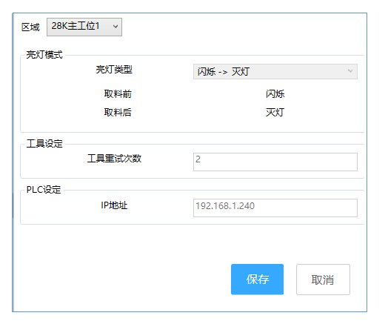

 |  | 处理详细：

 |  |  | 1.进入页面时，加载区域的下拉框进行展示。
 |  |  | 3.保存按钮：对区域进行修改时，单击保存进行存储。
 |  |  | 4.取消按钮：关闭当前页面
 |  |  | 5.亮灯类型都是下拉框
 |  |  | 6.取料前，取料后根据选中的亮灯模式进行展示
 |  |  | 7.界面上用到的工具有：按钮，文本框，下拉框

 |  |  | 必填项：界面上所有控件

作业台参数
智能作业指示系统 SAK系统 |  |  |  | 大分类 |  | 中分类 |  | 小分类
 |  |  |  | 设计 |  | 详细设计 |  | SAK_MClient_区域新增或修改 画面设计
 |  |  |  | 资料No. | 作成日 |  | 更新日 | Version | 页
 |  |  |  |  |  |  | - | 0.1

 | 画面示意图

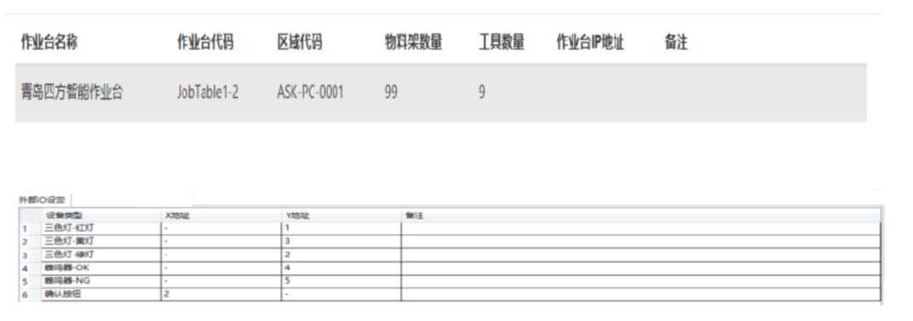

 |  | 详细处理
 |  |  | 1.查询显示作业台参数信息，注意sql优化处理，避免界面卡顿原因
 |  |  | 2.根据选中的作业台参数信息，展示该作业台参数的物料架设定信息，工具规格设定信息，外部IO设定信息
 |  |  | 3.界面用了表格，tab选项卡，下拉框，Lable控件
 |  |  | 4.可能会有条件检索，与数据分页处理
 |  |  | 5.工具规格设定选项卡中的表格需要加一列通讯方式，通讯方式的下拉框中有ModbusTCP,CCLINK-IE,自由通信协议

BOM信息
智能作业指示系统 SAK系统 |  |  |  | 大分类 |  | 中分类 |  | 小分类
 |  |  |  | 设计 |  | 详细设计 |  | SAK_MClient_通讯设定维护 画面设计
 |  |  |  | 资料No. | 作成日 |  | 更新日 | Version | 页
 |  |  |  |  |  |  | - | 0.1

 | 画面示意图

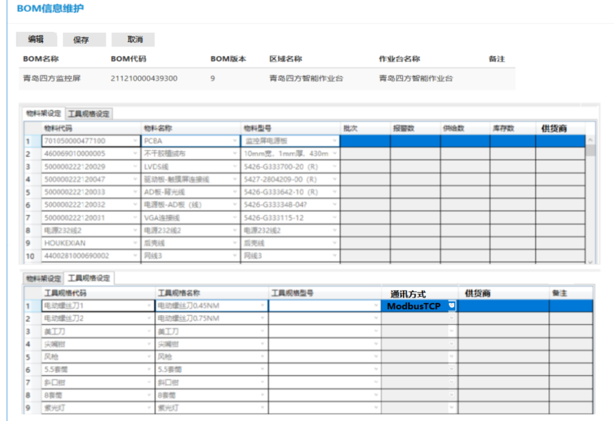

 |  | 详细处理
 |  |  | 1.查询显示BOM信息，注意sql优化处理，避免界面卡顿原因
 |  |  | 2.根据选中的BOM信息，展示该BOM信息的物料架设定信息，工具规格设定信息
 |  |  | 3.界面用了表格，tab选项卡，下拉框，Lable控件
 |  |  | 4.可能会有条件检索，与数据分页处理
 |  |  | 5.工具规格设定选项卡中的表格需要加一列通讯方式，通讯方式的下拉框中有ModbusTCP,CCLINK-IE,自由通信协议
 |  |  | 6.根据编辑可对物料架的库存数进行更改，但更改前要管理员账户登录
 |  |  | 7.点击保存时进行提交

产品信息
智能作业指示系统 SAK系统 |  |  |  | 大分类 |  | 中分类 |  | 小分类
 |  |  |  | 设计 |  | 详细设计 |  | SAK_MClient_作业台信息维护 画面设计
 |  |  |  | 资料No. | 作成日 |  | 更新日 | Version | 页
 |  |  |  |  |  |  | - | 0.1

 | 画面示意图
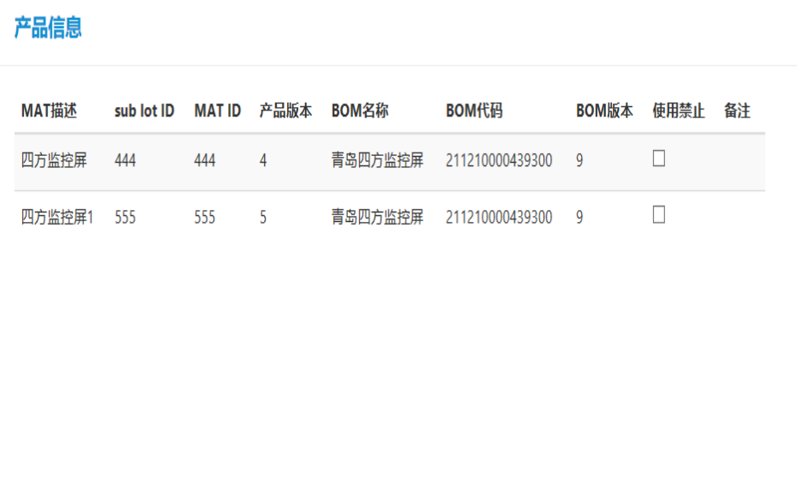

 |  | 详细处理

 |  |  | 1.根据产品相关信息加载到界面中。
 |  |  | 2.注意，查询时需优化sql，避免造成卡顿
 |  |  | 3.该界面用到了表格，复选框，Lable
 |  |  | 4可能会用到条件检索处理，及数据分页处理

作业步骤
智能作业指示系统 SAK系统 |  |  |  |  |  |  | 大分类 |  | 中分类 |  |  | 小分类
 |  |  |  |  |  |  | 设计 |  | 详细设计 |  |  | SAK_MClient_作业台新增或修改 画面设计
 |  |  |  |  |  |  | 资料No. | 作成日 |  | 更新日 |  | Version | 页
 |  |  |  |  |  |  |  |  |  | - |  | 0.1

 | 画面示意图

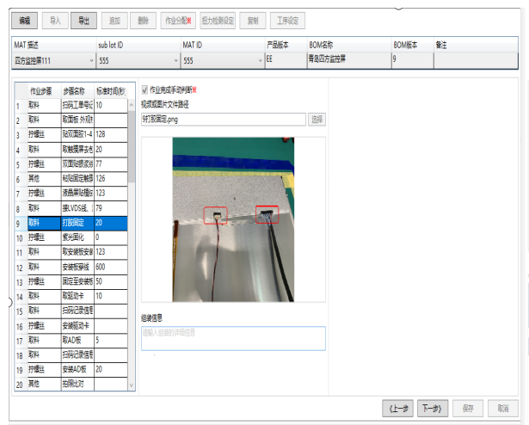

 |  | 右边图中内容：

 |  |  |  | 1.作业步骤检查 |  |  |  |  |  |  | 2.等待
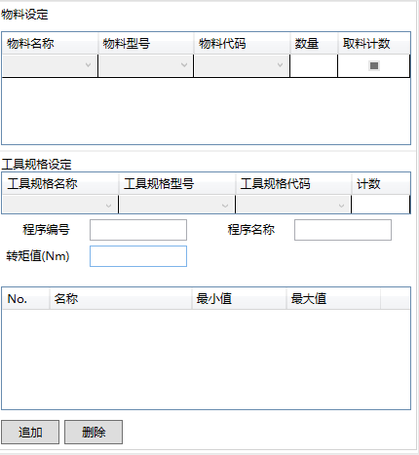
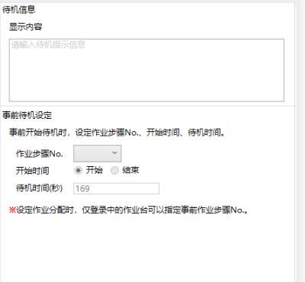

 |  |  |  | 3.作业步骤拧螺丝 |  |  |  |  |  |  | 4.扭矩检测
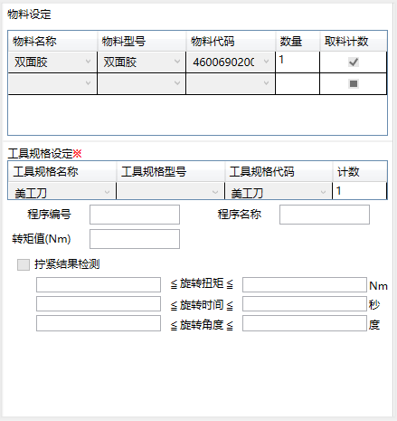
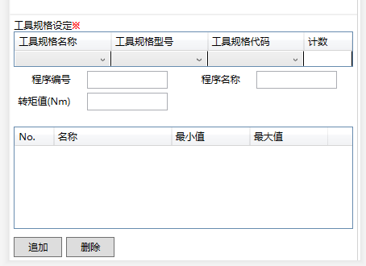

 |  |  |  |  |  | 5.作业步骤取料 |  |  |  |  | 6.开工
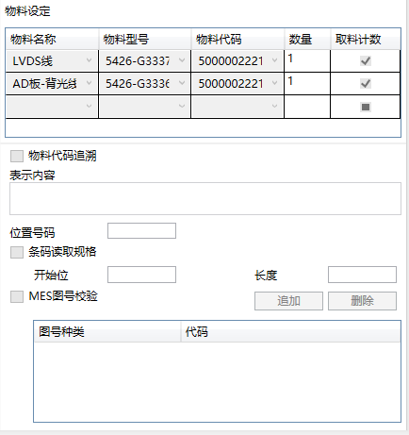

 |  |  |  |  |  |  |  |  |  |  | 8.报工
 |  |  |  |  | 7.其它


 |  |  |  |  | 9.拍照

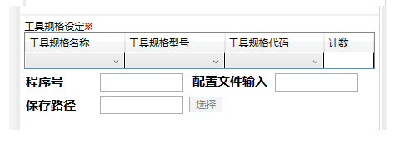

 |  |  | 详细处理

 |  |  | 1：根据MAT描述展示不同产品的作业步骤相关信息，
 |  |  | 2：当作业步骤中下拉框选中的类型，页面最右边的div显示想对应的布局
 |  |  | 3：选中作业步骤信息时，查询展示此步骤的相关信息
 |  |  | 4：作业步骤种类有：检查，等待，拧螺丝，扭矩检测，拍照，开工，报工，其它
 |  |  | 5：

订单信息
智能作业指示系统 SAK系统 |  |  |  |  | 大分类 |  | 中分类 |  | 小分类
 |  |  |  |  | 设计 |  | 详细设计 |  | SAK_MClient_权限等级维护面 画面设计
 |  |  |  |  | 资料No. | 作成日 |  | 更新日 | Version | 页
 |  |  |  |  |  |  |  | - | 0.1

 | 画面示意图

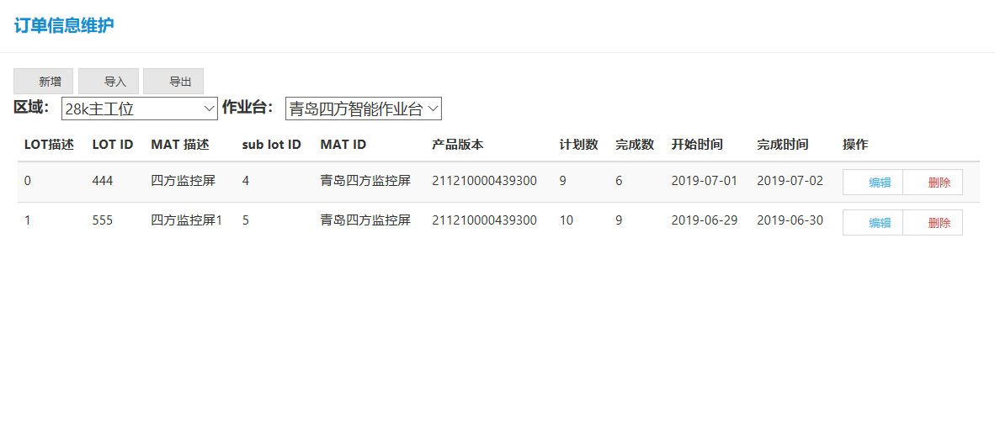

 |  | 详细处理：

 |  |  | 1.加载显示：区域下拉框是动态的，根据区域下拉框的选中，加载作业台下拉框，在根据作业台的当前选中展示订单信息
 |  |  | 2,新增按钮：弹出订单信息维护的新增模态框
 |  |  | 3.导入按钮：根据导入按钮选择的订单信息维护文件进行检查后显示
 |  |  | 4.导出按钮：导出表格中订单信息维护信息，以svn或者exel文件格式
 |  |  | 5.编辑按钮：点击编辑按钮时弹出修改订单信息维护的模态框进行展示修改
 |  |  | 6.删除按钮： | 对选中的数据进行逻辑删除

手动模式
智能作业指示系统 SAK系统 |  |  |  | 大分类 |  |  | 中分类 |  | 小分类
 |  |  |  | 设计 |  |  | 详细设计 |  | SAK_MClient_作业员信息 画面设计
 |  |  |  | 资料No. | 作成日 |  |  | 更新日 | Version | 页
 |  |  |  |  |  |  |  | - | 0.1

 | 画面示意图
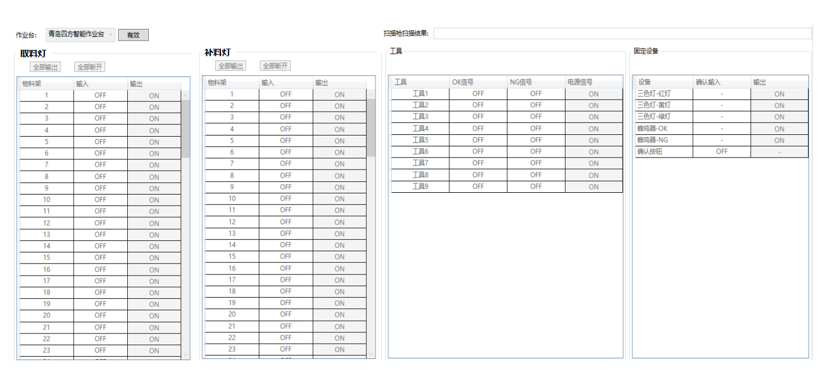

 |  | 详细处理

 |  | 1：显示作业台，展示物料架上的物料灯，工具，固定设备的设定
 |  | 2：对作业台上的物料灯，工具，固定设备进行打开和关闭的设定
 |  | 3：全部输出与全部断开是对所有的的物料灯，工具，固定设备的打开与关闭
 |  | 4：当手动模式画面跳转到其他画面，必须将所有输出断开，点击有效按钮后
 |  |  | （全部断开，全部输出，输出列按钮才可以ENABLE。画面离开时有效按钮需要恢复使得所有按钮disable
 |  | 5：有效按钮是先确认PLC连接是否成功，成功的话，全部输出，断开是可进行操作
 |  | 6：物料指示灯替换为取料灯然后再新增一个补料灯，布局与物料指示灯一样进行管理
 |  | 7：点击有效按钮时，如果有工具通讯没连上的话，弹出对话框提示他哪个工具没连上，并询问是否继续

 |  | 8: 只有输出可以操作，但是输入输出的字是都有on和off的，输入的on off是根据接口来定的，输出是可以点击的，on为绿色 off为红色。
 |  | 上面的有效按钮如果为灰色，调接口通知后台，然后再调接口刷新页面off on状态且不可点击，有效按钮为黄色和灰色 |  |  |  |  |  |  |  | 2019-07-29

 |  | 9: 取料架和补料架和工具的行数有后台给出 |  |  |  | 2019-07-29

报警记录
智能作业指示系统 SAK系统 |  |  |  |  | 大分类 |  | 中分类 |  | 小分类
 |  |  |  |  | 设计 |  | 详细设计 |  | SAK_MClient_作业员新增或修改 画面设计
 |  |  |  |  | 资料No. | 作成日 |  | 更新日 | Version | 页
 |  |  |  |  |  |  |  | - | 0.1

 | 画面示意图

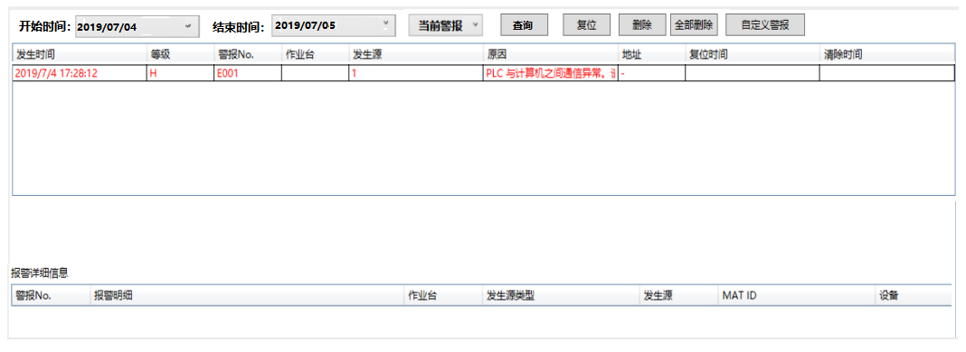

 |  | 详细处理
 |  |  | 1.开始时间，与结束时间，使用时间控件，可供选择时间。
 |  |  |  | 界面加载数据两种方式：
 |  |  |  | 1）点击【查询】按钮时，获取开始与结束时间信息进行查询显示
 |  |  |  | 2）.默认为当前报警信息，可根据下拉框选择当前警报或者所有警报显示该作业台的警报信息，及报警详细信息
 |  |  |  | 3）最新警报信息至最上
 |  |  | 2.当点击复位按钮时，关闭报警信息(例如：信号灯，蜂鸣器)
 |  |  | 3.当前警报信息为红色字体
 |  |  | 4.删除按钮：可以选中警报信息进行业务删除，或者点击全部删除，做全部的历史的警报信息进行业务删除
 |  |  | 5.自定义警报按钮，弹出一个窗口，可以对设置警报的原因及警报等级，地址。。

 |  | 程序内部处理记录
 |  |  | 1.后台需要有单独的报警日志，便于问题查找

操作记录
智能作业指示系统 SAK系统 |  |  |  | 大分类 |  | 中分类 |  | 小分类
 |  |  |  | 设计 |  | 详细设计 |  | SAK_MClient_操作记录 画面设计
 |  |  |  | 资料No. | 作成日 |  | 更新日 | Version | 页
 |  |  |  |  |  |  | - | 0.1

 | 画面示意图

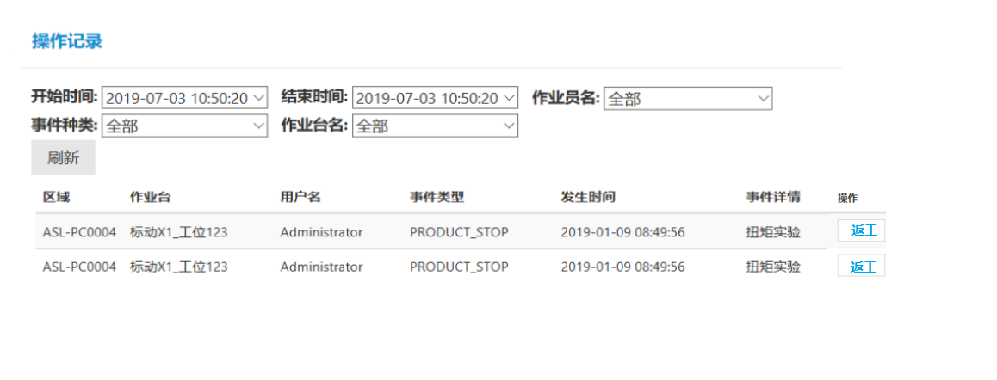

 |  | 详细处理

 |  |  | 1：默认加载所有信息
 |  |  | 2：开始时间，结束时间可选时间
 |  |  | 3：事件种类，作业台名，作业员名下拉框都是动态化
 |  |  | 4：每个下拉框禁止输入，只能选择
 |  |  | 5：根据选中的条件点击刷新按钮，根据条件加载操作记录
 |  |  | 6：根据下拉框选中的条件做单个条件的加载操作记录
 |  |  | 7：点击返工按钮时，需要登录权限进行返工事件

仪表盘
智能作业指示系统 SAK系统 |  |  |  | 大分类 |  | 中分类 |  | 小分类
 |  |  |  | 设计 |  | 详细设计 |  | SAK_MClient_仪表盘 画面设计
 |  |  |  | 资料No. | 作成日 |  | 更新日 | Version | 页
 |  |  |  |  |  |  | - | 0.1

 | 画面示意图
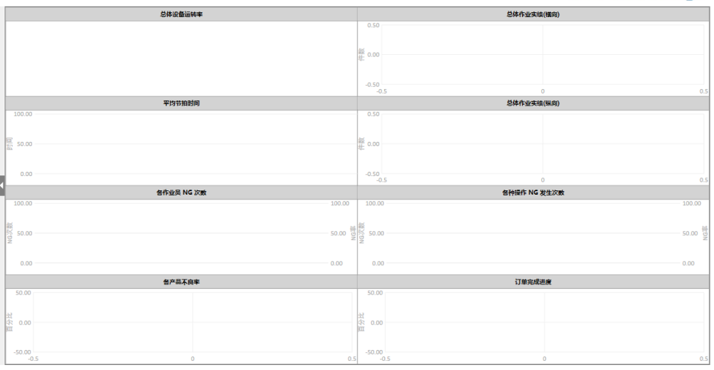

 |  | 详细处理

 |  |  | 1.仪表盘中内容显示条件，根据设定模块中进行设定展示
 |  |  | 2.仪表盘中图形位置是动态的
 |  |  | 3.点击展示的图形会跳往相应图形模块中详细展示

设定
智能作业指示系统 SAK系统 |  |  |  | 大分类 |  | 中分类 |  | 小分类
 |  |  |  | 设计 |  | 详细设计 |  | SAK_MClient_设定 画面设计
 |  |  |  | 资料No. | 作成日 |  | 更新日 | Version | 页
 |  |  |  |  |  |  | - | 0.1

 | 画面示意图

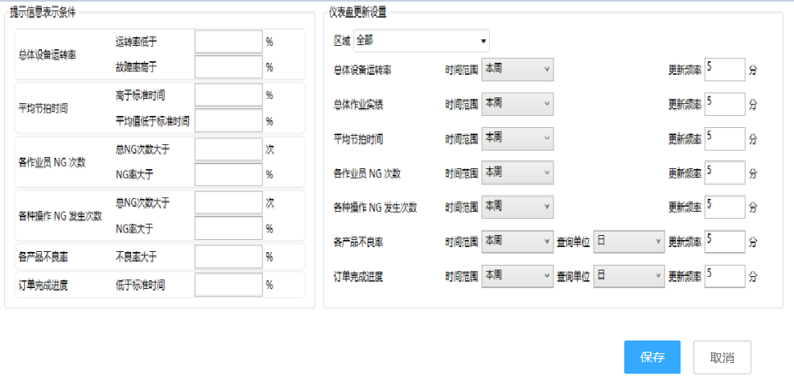

 |  | 详细处理
 |  |  | 1：界面上设定信息保存在配置文件中或者数据库中
 |  |  | 2.仪表盘更新设置根据选中的区域展示对应的信息
 |  |  | 3.当修改完信息时，点击保存，返回到仪表盘界面中，使用更改条件展示仪表盘
 |  |  | 4.点击取消时，返回到仪表盘。
 |  |  | 5.当设定提示信息条件时，当满足提示信息条件会在该图表的详细界面中显示出来

作业信息追溯
智能作业指示系统 SAK系统 |  |  |  |  | 大分类 |  | 中分类 |  | 小分类
 |  |  |  |  | 设计 |  | 详细设计 |  | SAK_MClient_作业信息追溯 画面设计
 |  |  |  |  | 资料No. | 作成日 |  | 更新日 | Version | 页
 |  |  |  |  |  |  |  | - | 0.1

 | 画面示意图
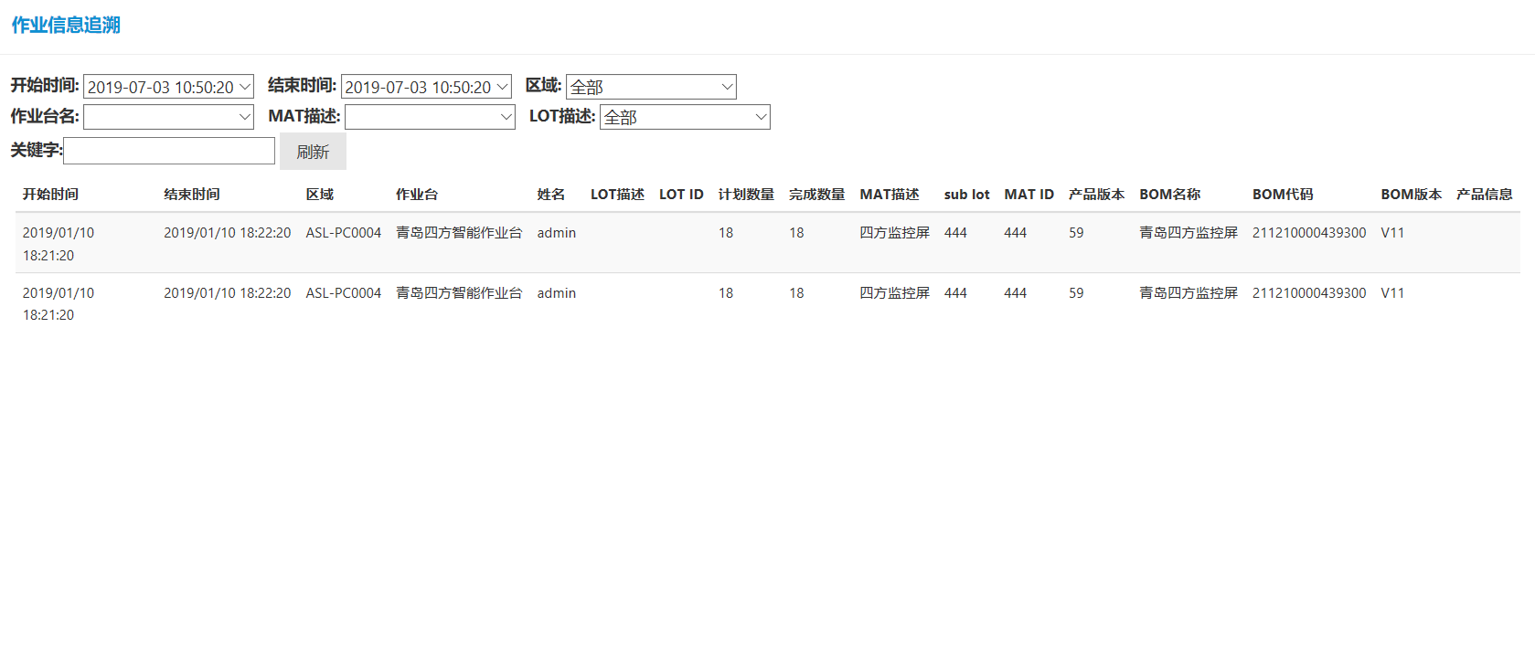

 |  |  | 详细处理

 |  |  |  | 1：默认加载所有信息
 |  |  |  | 2：开始时间，结束时间可选时间
 |  |  |  | 3：区域，作业台名，MAT描述，LOT描述下拉框都是动态化
 |  |  |  | 4：每个下拉框禁止输入，只能选择
 |  |  |  | 5：根据选中的条件点击刷新按钮，根据多个条件加载操作记录
 |  |  |  | 6：根据下拉框选中的条件做单个条件的加载操作记录
 |  |  |  | 7：根据选中的表格信息加载tab选项卡中追溯物料，物料信息，拧紧结果，工具规格，采集数据，OPER信息，评论信息的信息

 | 1.具体数据显示按照表格的方式显示
 | 2.查询按钮功能改变，变为弹出子窗口选择需要的字段，每个字段旁边都有勾选框(目前确定的字段见修改内容20190718附录1），子窗口可能需要添加边框以分大类
 |  | 勾选字段需要保存前一次勾选字段
 | 3.添加输出报表按钮，需要可以添加表头信息，输出字段为勾选字段

总体设备运转率
智能作业指示系统 SAK系统 |  |  |  | 大分类 |  | 中分类 |  | 小分类
 |  |  |  | 设计 |  | 详细设计 |  | SAK_MClient_总体设备运转率 画面设计
 |  |  |  | 资料No. | 作成日 |  | 更新日 | Version | 页
 |  |  |  |  |  |  | - | 0.1

 | 画面示意图

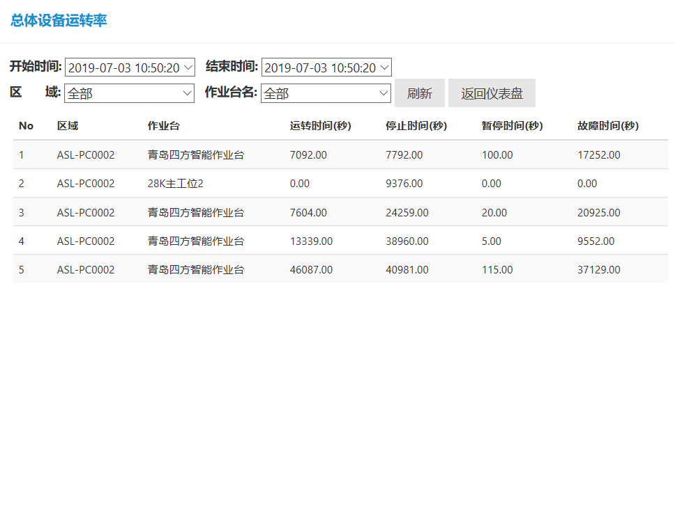

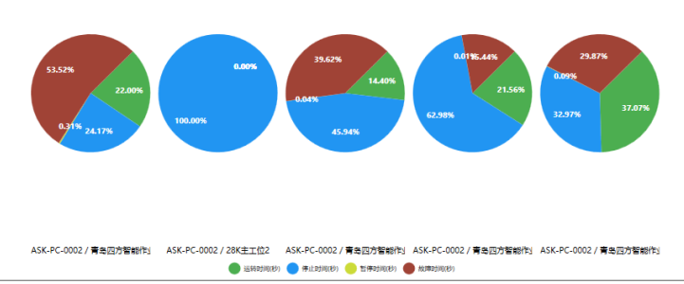

 |  | 详细处理

 |  |  | 1：默认加载本月信息
 |  |  | 2：开始时间，结束时间可选时间
 |  |  | 3：区域，作业台名下拉框都是动态化
 |  |  | 4：每个下拉框禁止输入，只能选择
 |  |  | 5：根据选中的条件点击刷新按钮，根据条件加载操作记录
 |  |  | 6：根据下拉框选中的条件做单个条件的加载操作记录
 |  |  | 7：点击返回仪表盘，返回仪表盘界面
 |  |  | 8：根据查询出来的数据进行扇形图表示，表格中每条信息是一个扇形图

初版
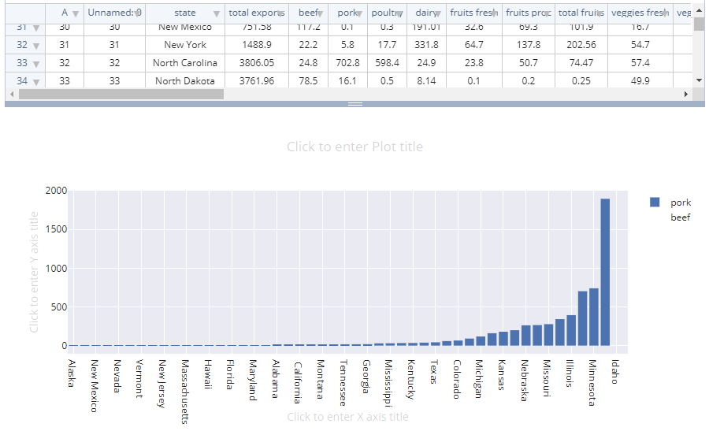
 | 查询画面

 | BOM
 | 条件 | 类别 |  |  |  | 查询字段
 | 条件1 | 时间 | 起始时间 | 结束时间 |  | 字段1
 | 条件2 | 完成状态 | 未完成 | 完成 | 强制完成 | 字段2
 | 条件3
 | 条件4
 | 条件5
 | 条件6
 |  |  | 追加 | 下一步 |  |  | 查询
 | 详细处理：
 | 1 | 默认条件1，时间为必选项，其余条件可追加
 | 2 | 类别可以选择的约束条件字段，暂定下拉框，但如果字段过多情况，下拉框不方便请考虑如何处理
 | 3 | 类别后面的列需要考虑不同的字段约束条件也不一样
 | 4 | 查询字段，为需要显示结果的字段
 | 5 | BOM为下拉框，表示需要查询的大类，目前有BOM,作业指导书，产品
 | 6 | 参数需要恢复前一次设置的参数
 | 分析画面

 | 图表设置 |  |  |  |  | 数据源
 | 调表类型 | line |  |  |  | X轴
 |  |  |  |  |  | Y轴

 |  |  |  | 下一步 |  |  | 查询
 | 详细处理：
 | 1 | 图表设置 | 根据图表类型不同，显示设置图表相关参数，可预先显示默认值
 | 2
 | 3
 | 4
 | 5

图表类型
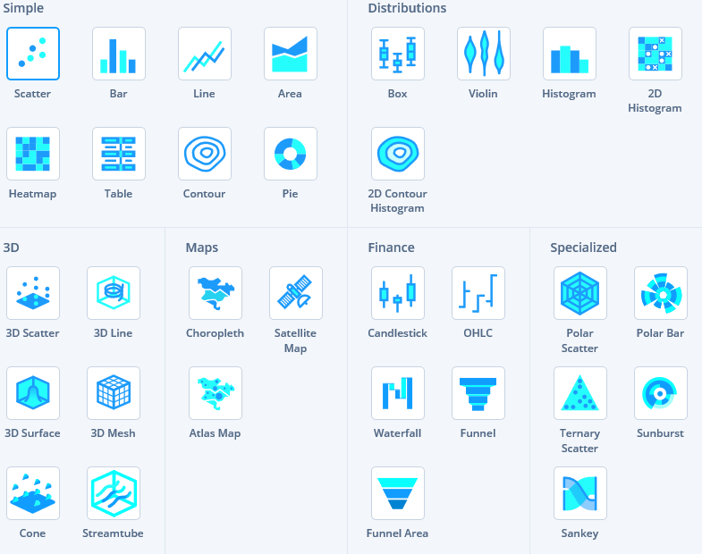

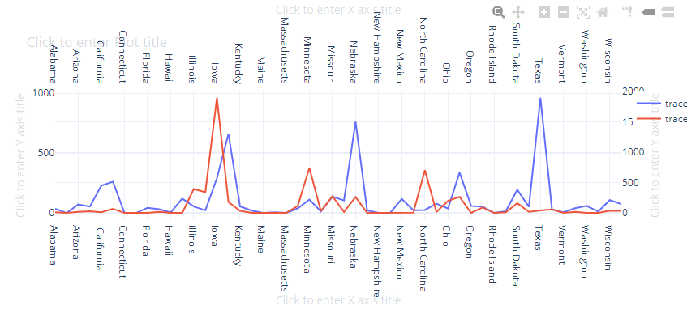

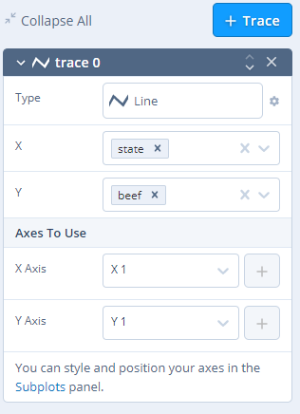
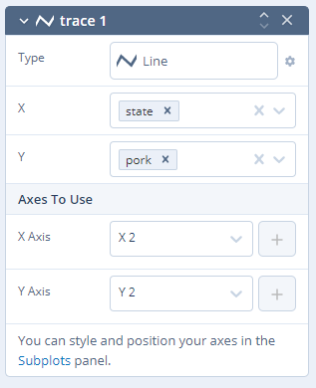
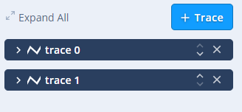

 | 条件筛选
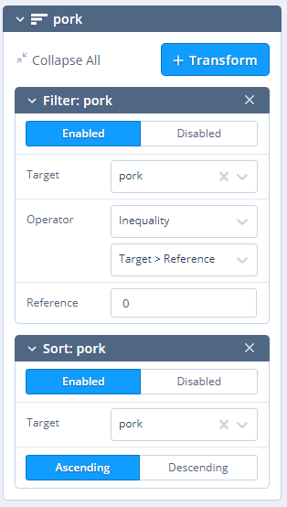
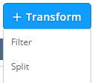
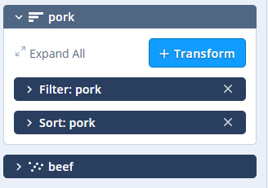

 | 查询+图表

作业分配
智能作业指示系统 SAK系统 |  |  |  | 大分类 |  | 中分类 |  | 小分类
 |  |  |  | 设计 |  | 详细设计 |  | SAK_MClient_订单完成进度 画面设计
 |  |  |  | 资料No. | 作成日 |  | 更新日 | Version | 页
 |  |  |  |  |  |  | - | 0.1

 | 画面示意图

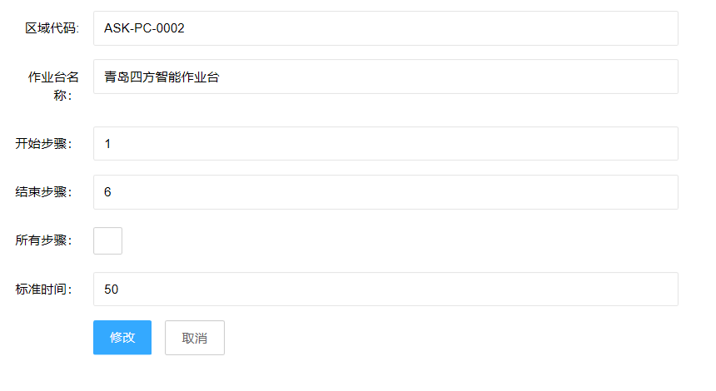

 |  | 详细处理

 |  |  | 1：在作业步骤界面中，单机作业分配，把相关信息展示到对应控件中
 |  |  | 2：当勾选所有步骤时，把结束步骤更改为最后一步
 |  |  | 3：对文本框中输入的信息进行数据检查
 |  |  | 4：当点击修改时，把信息进行修改设定，返回到作业步骤界面中
 |  |  | 5：取消按钮，但点击取消时，关闭当前页面，不做任何的业务操作，回到作业步骤界面中

补料
智能作业指示系统 SAK系统 |  |  |  |  | 大分类 |  | 中分类 |  | 小分类
 |  |  |  |  | 设计 |  | 详细设计 |  | SAK_MClient_数据备份 画面设计
 |  |  |  |  | 资料No. | 作成日 |  | 更新日 | Version | 页
 |  |  |  |  |  |  |  | - | 0.1

 | 画面示意图

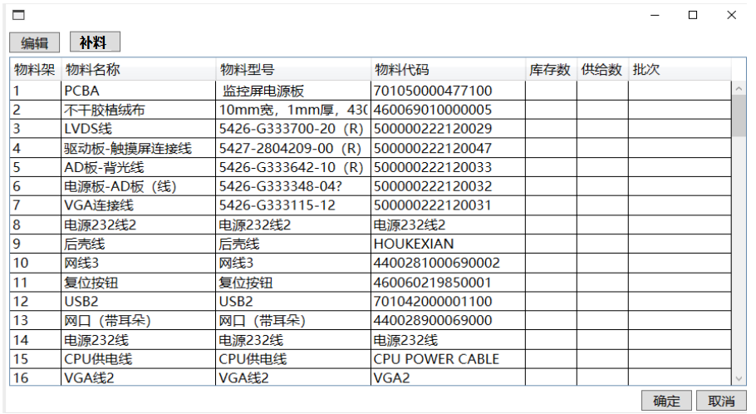

 |  | 详细处理
 |  |  | 1.根据每个作业台的id展示这台作业台取料架的相关信息
 |  |  | 2.点击编辑时，需要权限，并只可以编辑当前库存数该字段，其他均不可编辑，只可以显示看。
 |  |  | 3.当点击确定时，画面做数据检查：例如（非法字符，非空判断），批次号除外，提交给本地服务器，返回到运行画面，自动启动。
 |  |  |  | 库存数：当前取料盒中数量
 |  |  |  | 供给数：需要放入取料盒中数量，默认为0
 |  |  | 4.当打开该页面进行补料时两种操作模式
 |  |  |  | 第一种为选中需要补料的物料行，然后点击补料
 |  |  |  | 第二种为扫码枪扫到该物料所在行，第二次再次扫码为补料，第二次扫码需要比对是否与当前行的物料代码一致。
 |  |  | 5.触发补料动作时，将供给数+库存数=新的库存数
 |  |  | 6.补料按钮：进行补料动作时不需要权限，选中的行对应取料架的补料灯进行定位亮灯，每次供给数，往库存加入
 |  |  |  | 扫码也能模拟选中行的动作

 |  |  | 7.画面给出调用该窗口的方法

 |  |  | 只有库存数可以编辑，编辑按钮是可以切换状态的，编辑状态为绿色，不编辑为灰色。点击确定的时候判断编辑状态，编辑状态则不能点确定。点击某一行变成蓝色然后点击补料会调接口然后右边的数字刷新，还可以扫码 拿着某个料去扫码 自动识别是哪行 这行变蓝色，防止工人自己选错，然后点补料或者再扫一次码进行补料。（这个表是不能左右拉的 是固定的）

数据备份
智能作业指示系统 SAK系统 |  |  |  | 大分类 |  | 中分类 |  | 小分类
 |  |  |  | 设计 |  | 详细设计 |  | SAK_MClient_数据备份 画面设计
 |  |  |  | 资料No. | 作成日 |  | 更新日 | Version | 页
 |  |  |  |  |  |  | - | 0.1

 | 画面示意图

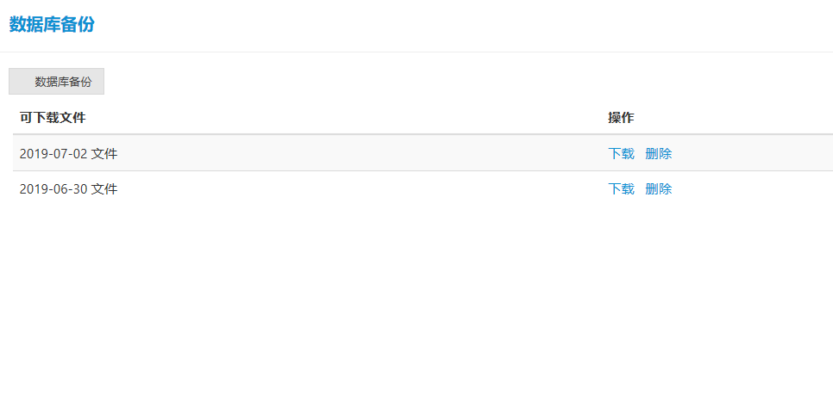

 |  | 详细处理

 |  |  | 1.加载文件夹下的所有文件显示在表格中
 |  |  | 2.注意备份的文件夹得放在发布的程序中
 |  |  | 3.当点击下载时，可以进行另存为
 |  |  | 4.当文件备份的比较多需要维护时，可删除
 |  |  | 5.数据库备份时，文件名按当前年月日时分秒进行命名
 |  |  | 6.数据库备份作为通用界面，对应与界面上相关文件的导出

通用提示框
智能作业指示系统 SAK系统 |  |  |  | 大分类 |  | 中分类 |  | 小分类
 |  |  |  | 设计 |  | 详细设计 |  | 通用提示框 画面设计
 |  |  |  | 资料No. | 作成日 |  | 更新日 | Version | 页
 |  |  |  |  |  |  | - | 0.1

 | 画面示意图

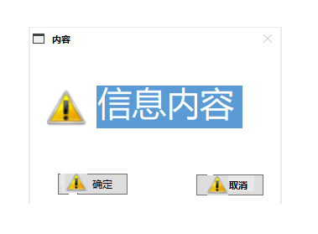

 |  | 类似这样的通用消息提示框

 |  |  | 1.内容：(例如：警告，正常，错误字眼)、信息内容、按钮个数与内容 都可做为调用参数传入设定
 |  |  | 2.图标:(警告图标，正常图标，错误图标)
 |  |  | 3.确定按钮：根据参数不同，对应的业务不同
 |  |  | 4.每个按钮是否显示图标与图标样式也是作为参数进行控制，
 |  |  | 具体U请根据Android其他画面统一设计

 |  |  | 这三个图标都是参数，且只能从固定的几个样式中选择。确认和取消的文本是不固定的由用户输入，按钮的数量也是参数。提示框大小固定。左上角那个小不点图片不要了，然后旁边的那个文本是根据中间的那个图标的样式来做一一对应的。右上角那个小×得保留，作用和取消一样，必须得保留。所有按钮都要留点击事件的接口。

历史信息记录
智能作业指示系统 SAK系统 |  |  |  |  |  |  |  | 大分类 |  |  |  |  | 中分类 |  |  |  |  |  | 小分类
 |  |  |  |  |  |  |  | 设计 |  |  |  |  | 详细设计 |  |  |  |  |  | 通用提示框 画面设计
 |  |  |  |  |  |  |  | 资料No. |  |  | 作成日 |  |  |  | 更新日 |  |  |  | Version |  |  |  | 页
 |  |  |  |  |  |  |  |  |  |  |  |  |  |  | - |  |  |  | 0.1

 | 画面示意图
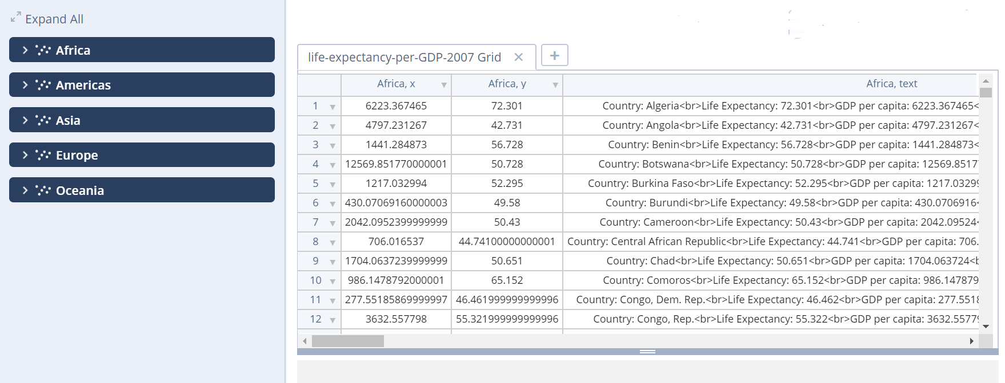

 |  |  | 详细处理

 |  |  |  | 1：Trace按钮名称改为查询，点击后会新建一个查询1
 |  |  |  | 2：根据选中的内容进行比较
 |  |  |  | 3：根据开始，结束时间，筛选出源记录内容与比较记录内容
 |  |  |  | 4：根据用户选中的源记录与比较记录的单条信息
 |  |  |  | 5：单击比较按钮进行匹配得出结果记录
 |  |  |  | 6：default标签名称改为通用，里面包含
 |  |  |  | 7:BOM条件字段：BOM名称，BOM代码，BOM版本，备注，工作台，区域，物料数量，上一版本号 ，BOM状态（审核，发布，编辑）
 |  |  |  | 8:查询类型有BOM,作业程序，产品历史记录
 |  |  |  | 9:布局参照该链接的布局https://plot.ly/create/?fid=chelsea_lyn:8648#/
 |  |  |  | 10：产品历史记录有子表查询
 |  |  |  | 11：所有产品类型查询后的点击行可进入子表
 |  |  |  | 12：子表表头显示主表被选择的行的信息
 |  |  |  | 13: 产品历史记录子表也要含有条件查询，字段可以动态化，目前无法定
 |  |  |  | 14：作业程序条件字段:作业程序代码，作业程序名称，BOM代码，BOM名称，BOM版本，作业程序版本，作业程序状态，上一版本号
 |  |  |  | 15: BOM与作业程序，有版本比较，比较只会在一个表内的2行进行比较，比较版本根据当前显示的表是否 是BOM和作业程序确定该功能是否有效
 |  |  |  |  | 当点击具体某个表时左边信息栏切换到

 |  | 查询表
 |  |  |  | 表1
 |  |  |  |  |  |  | 通用
 |  |  |  |  |  |  |  |  | 表名称
 |  |  |  |  |  |  |  |  | 表类型
 |  |  |  |  |  |  |  |  | 开始时间
 |  |  |  |  |  |  |  |  | 结束时间
 |  |  |  |  |  |  |  |  | 条件 | 条件1 | 过滤
 |  |  |  |  |  |  |  |  |  | 条件2 | 筛选
 |  |  |  |  |  |  |  |  |  | 条件3

 |  |  |  | 表2

 |  | 比较
 |  |  |  | 行 1: |  | 文本框选中编辑后，在旁边的主表点击的行输入到该文本框
 |  |  |  | 行 2： |  | 同上

查询1

 |  |  |  |  |  |  |  |  |  |  |  |  | 查询名称:

 |  |  |  |  |  |  |  |  |  |  |  |  | 查询类型:

 |  |  |  |  |  |  |  |  |  |  |  |  | BOM查询

 |  |  |  |  |  |  |  |  |  |  |  |  | 开始时间: |  |  | 日历控件 |  |  |  | 默认当天，最小单位天

 |  |  |  |  |  |  |  |  |  |  |  |  | 结束时间: |  |  | 日历控件

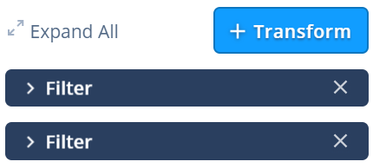
 |  |  |  |  |  |  |  |  |  |  |  |  |  |  |  |  |  |  |  | 查询条件，可增加

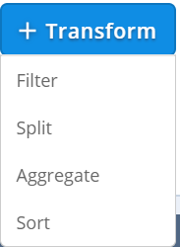

 | 条件方法
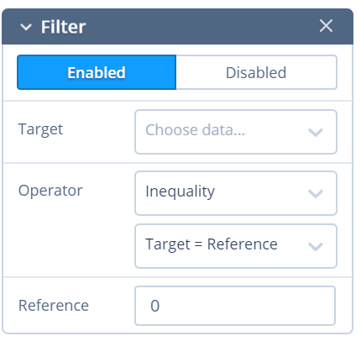
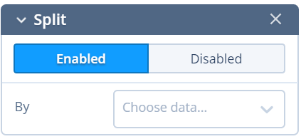
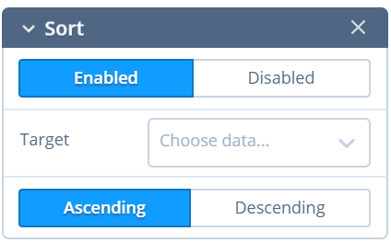

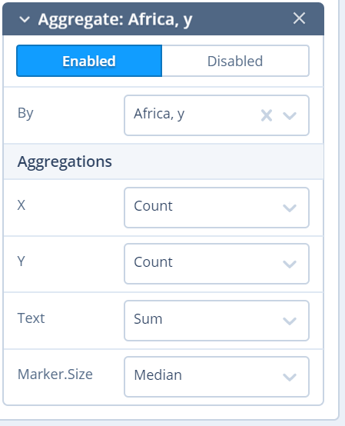

 |  | BOM子表

字段
字段
字段

 |  | 作业程序子表
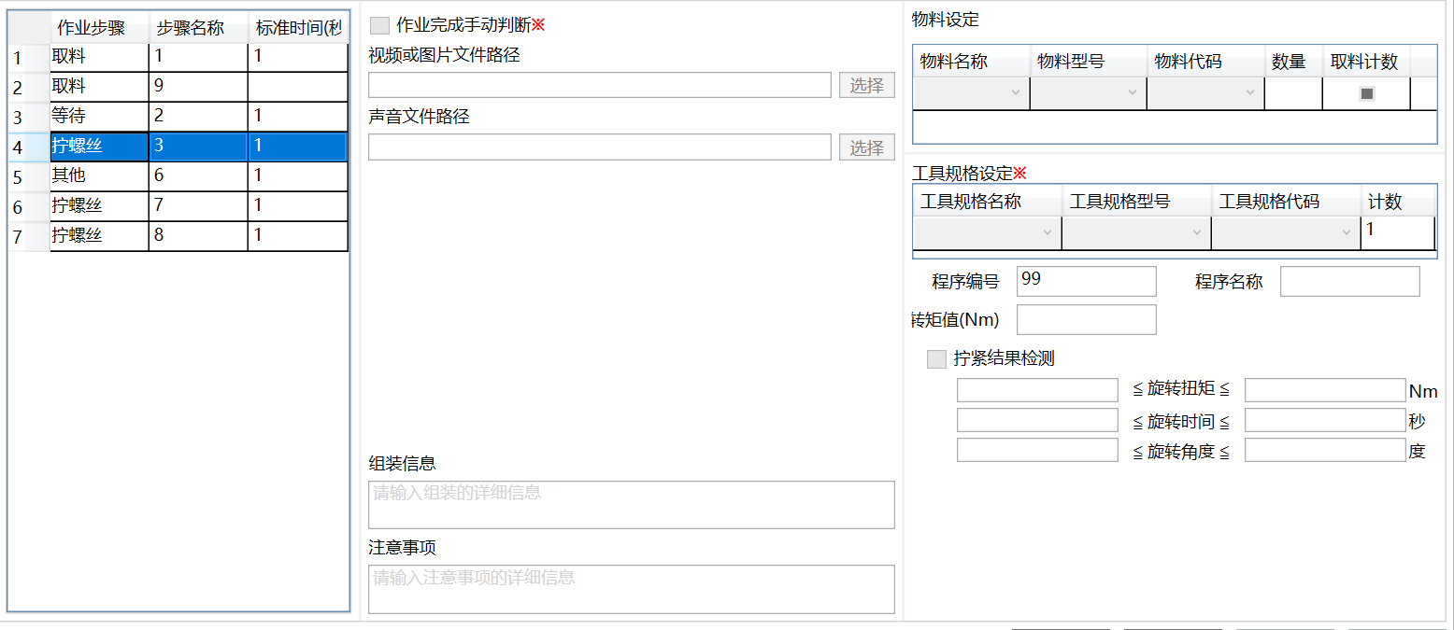

 |  | 产品历史记录子表

 |  | 字段1 |  | 字段2 |  |  | 字段3 |  | 字段4 | 字段5 | 字段6 | 字段7 |  | 字段8 | 字段9 |  | 字段10 | 字段11 | 字段12 |  | 字段13 | 字段14 |  | 字段15

